关系图
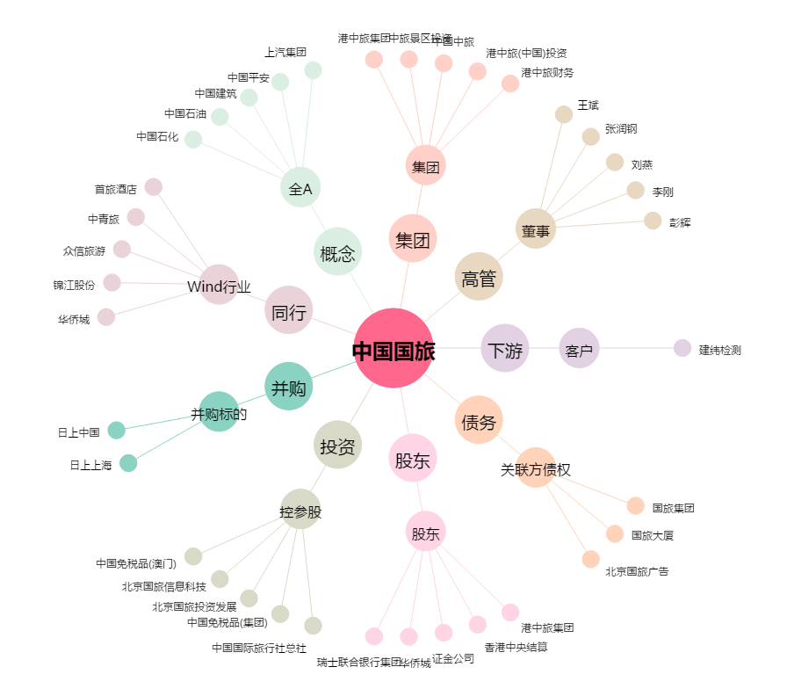
中国国旅[601888.SH] - 关系概览图

